Arkusz1

Nr/No. | ZDJĘCIE / PHOTO | KOD PRODUKTU / PRODUCT CODE | OPIS | DESCRIPTION | PAKOWANIE / PACKED | ILOŚĆ / QUANTITY | CENA (PLN) BRUTTO | PRICE (EUR) NET
1 | 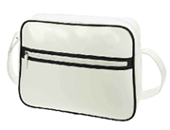 | 1807542 / 1 | Torba kurierska na ramię sztuczna skóra RETRO, czarno-biała. Główna komora zapinana na zamek ze stabilnym dnem i organizerem elementy; przednia kieszeń zapinana na zamek; regulowany pasek na ramię. Wymiary: 38 x 28 x 12 cm | RETRO faux leather shoulder bag, black and white. Main zippered compartment with a stable bottom and organizer elements; front zippered pocket; adjustable shoulder strap. Dimensions: 38 x 28 x 12 cm | 25 | 820 | 15.00 zł | 2.71 €
2 | 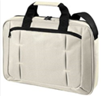 | 1809124 / 22 | Torba na notebook poliestrowa OFFICE, beżowa. Duża, wyściełana komora główna; pojemna przednia kieszeń zapinana na zamek; uchwyty; regulowany pasek na ramię; pasuje do większości 15-calowych laptopów. Wymiary: 40 x 29 x 7 cm | OFFICE polyester notebook bag, beige. Large, padded main compartment; roomy front zippered pocket; handles; adjustable shoulder strap; fits most 15-inch laptops. Dimensions: 40 x 29 x 7 cm | 25 | 1201 | 19.00 zł | 3.43 €
3 | 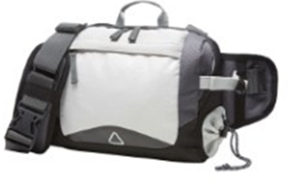 | 1812200 / 2 | Torba multibag poliestrowa ADVENTURE, jasnoszara. Sportowy pasek i torba na ramię z innowacyjnym systemem pasków; Główna komora z płaską kieszenią; przednia kieszeń zapinana na zamek; kieszeń na butelkę; uchwyt. Wymiary: 27 x 19 x 10 cm | Polyester multibag ADVENTURE, light grey. Sports belt and shoulder bag with an innovative strap system; Main compartment with a flat pocket; front zippered pocket; pocket on a bottle; handle. Dimensions: 27 x 19 x 10 cm | 25 | 807 | 17.00 zł | 3.07 €
4 |  | 1805530 / 1 | Torba zakupowa na ramię poliestrowa BASIC, biało - czarna. Zapinana na zamek. Wymiary: 40 x 35 x 14 cm | BASIC polyester shoulder shopping bag, white and black. Fastened with a zipper. Dimensions: 40 x 35 x 14 cm | 50 | 1403 | 11.00 zł | 1.99 €
5 | 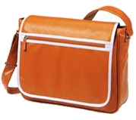 | 1807541 / 169 | Torba kurierska na ramię sztuczna skóra RETRO, pomarańczowa. Obszerna komora główna zapinana na zamek z funkcjami organizera; płaski kieszeń z przodu; klapa z kieszenią na suwak i zapięciem na rzep; regulowany pasek na ramię. Wymiary: 47 x 37 x 40 cm | RETRO faux leather shoulder bag, orange. Spacious main compartment with zipper and organizer functions; flat front pocket; flap with zip pocket and Velcro closure; adjustable shoulder strap. Dimensions: 47 x 37 x 40 cm | 20 | 350 | 19.00 zł | 3.43 €
6 | 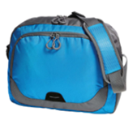 | 1813351 / 652 | Torba na ramię poliestrowa STEP, niebieska. Sportowa torba na ramię, przestronna komora główna z tylną stroną wyściółka, dwukierunkowy zamek i wewnętrzna przegroda; duży dwukierunkowy zamek przednia kieszeń; przednie paski odblaskowe; pasek na ramię z regulacją długości z szytą wyściółką na ramionach. Wymiary: 39 x 30 x 11 cm | STEP polyester shoulder bag, blue. Sports shoulder bag, spacious main compartment with back side padding, two-way zipper and inner divider; large two-way zipper front pocket; front reflective stripes; shoulder strap with length adjustment with sewn padding on the shoulders. Dimensions: 39 x 30 x 11 cm | 20 | 2303 | 15.00 zł | 2.71 €
7 | 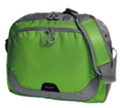 | 1813351 / 187 | Torba na ramię poliestrowa STEP, zielona. Sportowa torba na ramię, przestronna komora główna z tylną stroną wyściółka, dwukierunkowy zamek i wewnętrzna przegroda; duży dwukierunkowy zamek przednia kieszeń; przednie paski odblaskowe; pasek na ramię z regulacją długości z szytą wyściółką na ramionach. Wymiary: 39 x 30 x 11 cm | STEP polyester shoulder bag, green. Sports shoulder bag, spacious main compartment with back side padding, two-way zipper and inner divider; large two-way zipper front pocket; front reflective stripes; shoulder strap with length adjustment with sewn padding on the shoulders. Dimensions: 39 x 30 x 11 cm | 20 | 1804 | 15.00 zł | 2.71 €
8 | 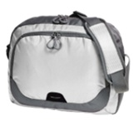 | 1813351 / 18 | Torba na ramię poliestrowa STEP, biała. Sportowa torba na ramię, przestronna komora główna z tylną stroną wyściółka, dwukierunkowy zamek i wewnętrzna przegroda; duży dwukierunkowy zamek przednia kieszeń; przednie paski odblaskowe; pasek na ramię z regulacją długości z szytą wyściółką na ramionach. Wymiary: 39 x 30 x 11 cm | STEP polyester shoulder bag, white. Sports shoulder bag, spacious main compartment with back side padding, two-way zipper and inner divider; large two-way zipper front pocket; front reflective stripes; shoulder strap with length adjustment with sewn padding on the shoulders. Dimensions: 39 x 30 x 11 cm | 20 | 1484 | 15.00 zł | 2.71 €
9 | 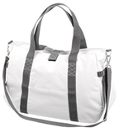 | 1805015 / 18 | Torba podróżna na ramię poliestrowa FASHION, biała. Przednia kieszeń zapinana na zamek; kieszeń wewnętrzna na zamek; odpinany pasek na ramię duża komora główna zapinana na zamek błyskawiczny i zapinana na rzep; uchwyt; przednia kieszeń zapinana na zamek; odpinany pasek na ramię. Wymiary: 35 x 48 x 19 cm | FASHION polyester shoulder bag, white. Front zipped pocket; inside zipped pocket; detachable shoulder strap large main compartment with a zipper and Velcro fastening; handle; front zippered pocket; detachable shoulder strap. Dimensions: 35 x 48 x 19 cm | 25 | 1559 | 15.00 zł | 2.71 €

